Bilješke
BILJEŠKE UZ FINANCIJSKE IZVJEŠTAJE - GFI Naziv izdavatelja: Croatia osiguranje d.d. OIB: 26187994862 Izvještajno razdoblje: 1.1.2025. - 31.12.2025. Bilješke uz financijske izvještaje sastavljaju se sukladno odredbama Međunarodnih standarda financijskog izvještavanja (dalje: MSFI) na način da trebaju: a) pružiti informacije o osnovi za sastavljanje financijskih izvještaja i određenim računovodstvenim politikama primijenjenim u skladu s Međunarodnim računovodstvenim standardom 1 (MRS 1), b) objaviti informacije prema MSFI-a koje nisu prezentirane u izvještaju o financijskom položaju, izvještaju o sveobuhvatnoj dobiti, izvještaju o novčanim tokovima i izvještaju o promjenama kapitala, c) pružiti dodatne informacije koje nisu prezentirane u izvještaju o financijskom položaju, izvještaju o sveobuhvatnoj dobiti, izvještaju o novčanim tokovima i izvještaju o promjeni kapitala, ali su važne za razumijevanje bilo kojeg od njih. (d) U bilješkama uz godišnje financijske izvještaje, osim gore navedenih informacija, objavljuju se i sljedeće informacije: 1. naziv, sjedište poduzetnika (adresa), pravni oblik poduzetnika, državu osnivanja, matični broj subjekta, osobni identifikacijski broj te, ako je primjenjivo, da je poduzetnik u likvidaciji, stečaju, skraćenom postupku prestanka ili izvanrednoj upravi 2. usvojene računovodstvene politike 3. ukupan iznos svih financijskih obveza, jamstava ili nepredviđenih izdataka koji nisu uključeni u bilancu, te naznaku prirode i oblika eventualno uspostavljenog stvarnog osiguranja koje je dano; sve obveze koje se odnose na mirovine poduzetnika unutar grupe ili društva povezana sudjelujućim interesom objavljuju se odvojeno 4. iznos predujmova i odobrenih kredita članovima administrativnih, upravljačkih i nadzornih tijela, s naznakama kamatnih stopa, glavnih uvjeta i svih otplaćenih, otpisanih ili ukinutih iznosa, kao i obveza dogovorenih u njihovu korist preko bilo kakvih jamstava, s naznakom ukupnog iznosa za svaku kate

BILJEŠKE UZ FINANCIJSKE IZVJEŠTAJE - GFI

a)
U skladu sa Zakonom o računovodstvu (NN 85/24, 145/24, 151/25), financijski izvještaji za 2025. godinu sastavljeni su u skladu sa Međunarodnim standardima financijskog izvještavanja koji su na snazi u Europskoj uniji te u skladu s Pravilnikom o strukturi i sadržaju financijskih i dodatnih izvještaja društva za osiguranje odnosno društva za reosiguranje (NN 20/23, 153/25). Ovi financijski izvještaji predstavljaju konsolidirane financijske izvještaje Grupe koji uključuju i odvojene financijske izvještaje Društva ('Matica' Grupe) kako je definirano Međunarodnim računovodstvenim standardom 27 „Odvojeni financijski izvještaji” i Međunarodnim standardom financijskog izvještavanja 10 „Konsolidirani financijski izvještaji“. Konsolidirani i odvojeni financijski izvještaji sastavljeni su na osnovi povijesnog troška, koji su promijenjeni obavljenom revalorizacijom zemljišta i zgrada, ulaganja u nekretnine, vrednovanjem financijske imovine po fer vrijednosti kroz ostalu sveobuhvatnu dobit i financijske imovine po fer vrijednosti kroz račun dobiti i gubitka te vrednovanjem procijenjenih novčanih tokova i marže za ugovorenu uslugu kod vrednovanja ugovora o osiguranju i reosiguranju. Sastavljanje financijskih izvještaja sukladno MSFI koji su usvojeni u EU zahtijeva upotrebu određenih ključnih računovodstvenih procjena. Također se od Uprave zahtijeva da se služi prosudbama u procesu primjene računovodstvenih politika Grupe. Područja koja uključuju viši stupanj prosudbe ili složenosti, odnosno područja gdje su pretpostavke i procjene značajne za konsolidirane i odvojene financijske izvještaje prikazana su u bilješkama 2.31.
b)
Informacije koje prema MSFI-u treba objaviti, a koje nisu prezentirane u izvještaju o financijskom položaju, izvještaju o sveobuhvatnoj dobiti, izvještaju o novčanim tokovima i izvještaju o promjenama kapitala objavljene su u bilješkama uz revidirane financijske izvještaje za 2025. godinu.

c)
Dodatne informacije koje nisu prezentirane u izvještaju o financijskom položaju, izvještaju o sveobuhvatnoj dobiti, izvještaju o novčanim tokovima i izvještaju o promjeni kapitala, ali su važne za razumijevanje bilo kojeg od njih, objavljene su u bilješkama uz revidirane financijske izvještaje za 2025. godinu.

d)
1.
CROATIA osiguranje d.d. (Društvo) sa sjedištem u Zagrebu, Vatroslava Jagića 33, upisano je u sudski registar Trgovačkog suda u Zagrebu, Republika Hrvatska, pod matičnim brojem subjekta (MBS): 080051022; OIB: 26187994862. Djelatnost Društva čine sve vrste životnih i neživotnih osiguranja te djelatnosti reosiguranja u skupini neživotnih osiguranja.

2.
Usvojene računovodstvene politike pojašnjene su u bilješkama 2.1. do 2.30. uz revidirane financijske izvještaje.

3.
Društvo na dan 31. prosinca 2025. godine ima preuzete obveze za buduća ulaganja u iznosu od 24.973 tisuća eura temeljem obvezujućih ponuda za ulaganja u fondove rizičnog kapitala (31. prosinca 2024.: 26.020 tisuća eura).

4.
Društvo nema predujmova i odobrenih kredita članovima administrativnih, upravljačkih i nadzornih tijela kao ni obveza dogovorenih u njihovu korist preko bilo kakvih jamstava.

5.
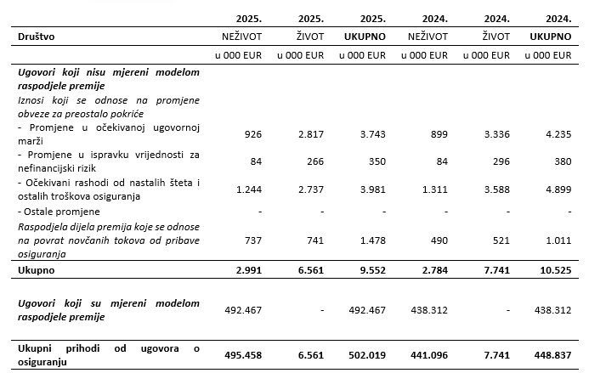
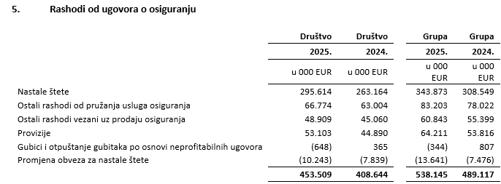

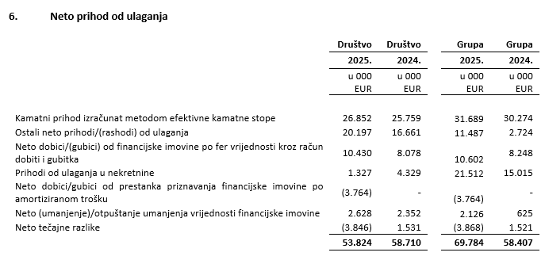

6.
U nastavku se nalazi pregled obveza Društva po dospjelosti na dan 31. prosinca 2025. i 31. prosinca 2024. godine:

7.
Prosječan broj zaposlenih Društva tijekom tekućeg razdoblja je 2.373.

8.
Društvo je u promatranom razdoblju kapitaliziralo troškove neto plaća u iznosu od 97 tisuća eura (2024: 0 tisuća eura), troškove doprinosa iz plaća u iznosu od 27,9 tisuća eura (2024: 0 tisuću eura), troškove poreza i prireza iz plaća u iznosu od 19,2 tisuća eura (2024: 0 tisuću eura), troškove doprinosa na plaće u iznosu od 18,2 tisuća eura (2024: 0 tisuća eura), te ostalih troškova zaposlenih u iznosu od 2 tisuće eura (2024: 0 tisuća eura).

9.
Naknade ključnom poslovodstvu uključuju bruto plaće, premije za životno osiguranje, naknade u naravi, bonuse u novcu i dionicama matičnog društva, otpremnine i naknade Nadzornog odbora. Primanja ključnog rukovodstva u bilješci uključuju rezerviranja za bonuse za 2025., odnosno za 2024. godinu. Isplaćeni bonusi ključnog rukovodstva za 2025. godinu iznose 1.385 tisuća eura za Društvo (2024: 1.374 tisuća eura) te uključuju 1.191 tisuća eura (2024: 854 tisuća eura) isplaćenog bonusa u dionicama matičnog društva.

10.
Prosječan broj zaposlenih Društva tijekom tekućeg razdoblja je 2.373. Podjela troškova osoblja prikazana je niže:

 | Društvo | Društvo
 | 2025. | 2024.
 | u 000 EUR | u 000 EUR
Neto plaće | 49,797 | 45,029
Doprinosi iz plaća | 11,735 | 10,412
Porez i prirez | 5,848 | 5,279
Doprinosi na plaće | 8,945 | 7,899
...
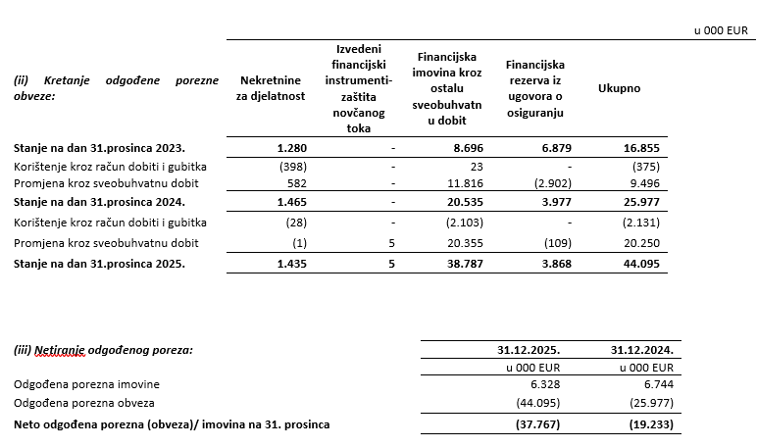

12.
Društvo nema sudjelujućih interesa.

13.
NIje bilo transakcija upisa dionica niti udjela tijekom tekućeg razdoblja u okviru odobrenog kapitala. Na temelju odredbi Zakona o uvođenju eura kao službene valute u Republici Hrvatskoj te odredbi Zakona o trgovačkim društvima, Društvo je na glavnoj skupštini predložilo donošenje odluke o usklađenju temeljnog kapitala i nominalnog iznosa dionica Društva i to na način da se poveća iznos nominalne vrijednosti dionice sa 185,81 EUR, dobivenog preračunavanjem u euro primjenom fiksnog tečaja konverzije uz zaokruživanje na najbliži cent, na iznos od 186,00 EUR. Navedeno povećanje nominalnog iznosa dionice provodi se u cilju zaokruživanja nominalnog iznosa dionica na cijeli broj, a kako je propisano člankom 163. stavak 4. Zakona o trgovačkim društvima. Sa svrhom usklađenja temeljnog kapitala sa odredbama Zakona o trgovačkim društvima temeljni kapital povećao se za iznos od 80.812,35 eura pri čemu ukupni temeljni kapital Društva nakon preračunavanja i usklađenja iznosi 79.923.642,00 EUR. Navedeno usklađenje provedeno je dana 5. listopada 2023. izmjenom u sudskom registru.

14.
...
21.
Društvo nema materijalnih aranžmana sa društvima koji nisu uključeni u prezentirane financijske izvještaje.

22.
Događaji nakon datuma bilance Nije bilo značajnih događaja nakon datuma bilance koji bi zahtijevali objavu.

23.
Pregled prihoda Društva po geografskom području, prikazana je u nastavku:

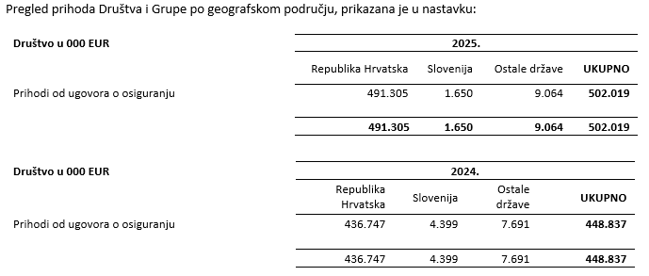

24.
Revizori financijskih izvještaja Grupe pružili su u 2025. godini usluge u vrijednosti od 484 tisuća eura uvećano za porez na dodanu vrijednost (2024. godina: od 441 tisuća eura uvećano za porez na dodanu vrijednost). Društvu su pružene usluge u iznosu od 270 tisuća eura uvećano za porez na dodanu vrijednost (2024. godina: 225 tisuća eura uvećano za porez na dodanu vrijednost). Usluge u 2025. i 2024. godini odnose se na troškove usluga zakonski propisane revizije godišnjih financijskih izvještaja, te srodne revizorske usluge. Tijekom 2025. godine, kao i tijekom i 2024. godine, Deloitte d.o.o. pružio je edukacijske usluge.

Usklada između financijskih izvještaja koji su propisani Pravilnikom o strukturi i sadržaju financijskih izvještaja društva za osiguranje, odnosno društva za reosiguranje, te godišnjih financijskih izvještaja pripremljenih sukladno MSFI okviru izvještavanja, prikazana je na stranicama koje slijede.
...

